상품제안서
옵타움 퍼퓸 바디로션 3종 | 상품코드: S41639

 |  |  |  |  |  |  | 02-713-8555 | www.synergygift.co.kr
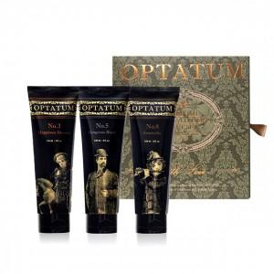 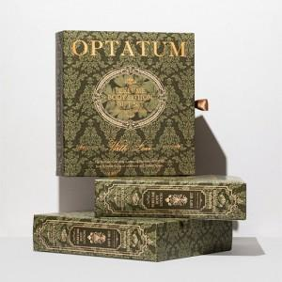 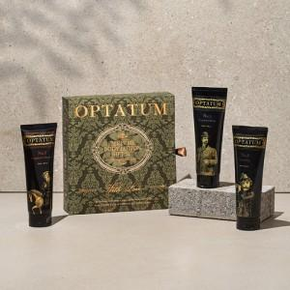

【상세/제작정보】 | <p><span style="font-size: 14pt;">※ 기본수량 미만 발주 진행시 별도 문의 바랍니다.</span></p><p><span style="font-size: 14pt;">※ 운임비 별도 발생 됩니다.</span></p>

【인쇄/포장옵션】 | 스티커 / 전통문양지

【공급단가】 | 수량 | 10~ | 30~ | 100~ | 300~ | 500~
*VAT별도 | 단가 | 39,230원 | 37,120원 | 35,310원 | 34,400원 | 33,800원

【상품 URL】 | https://www.synergygift.co.kr:443/src/goods_detail.php?gdno=41639

